Pasaporte - HC
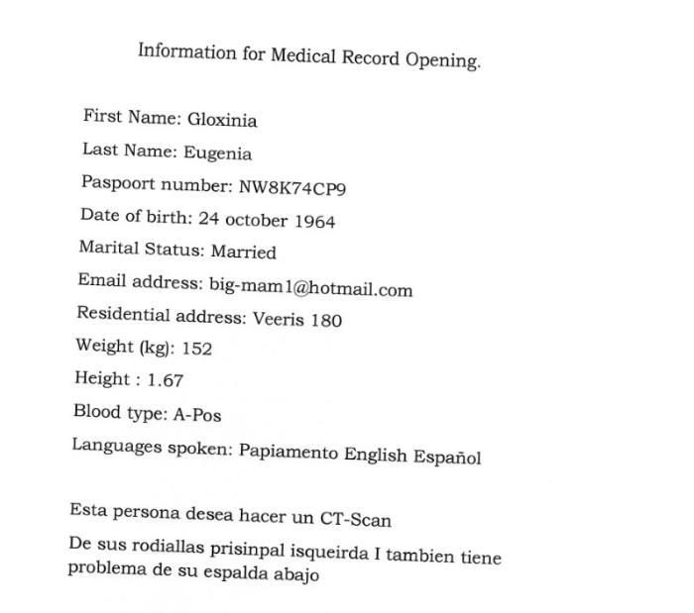
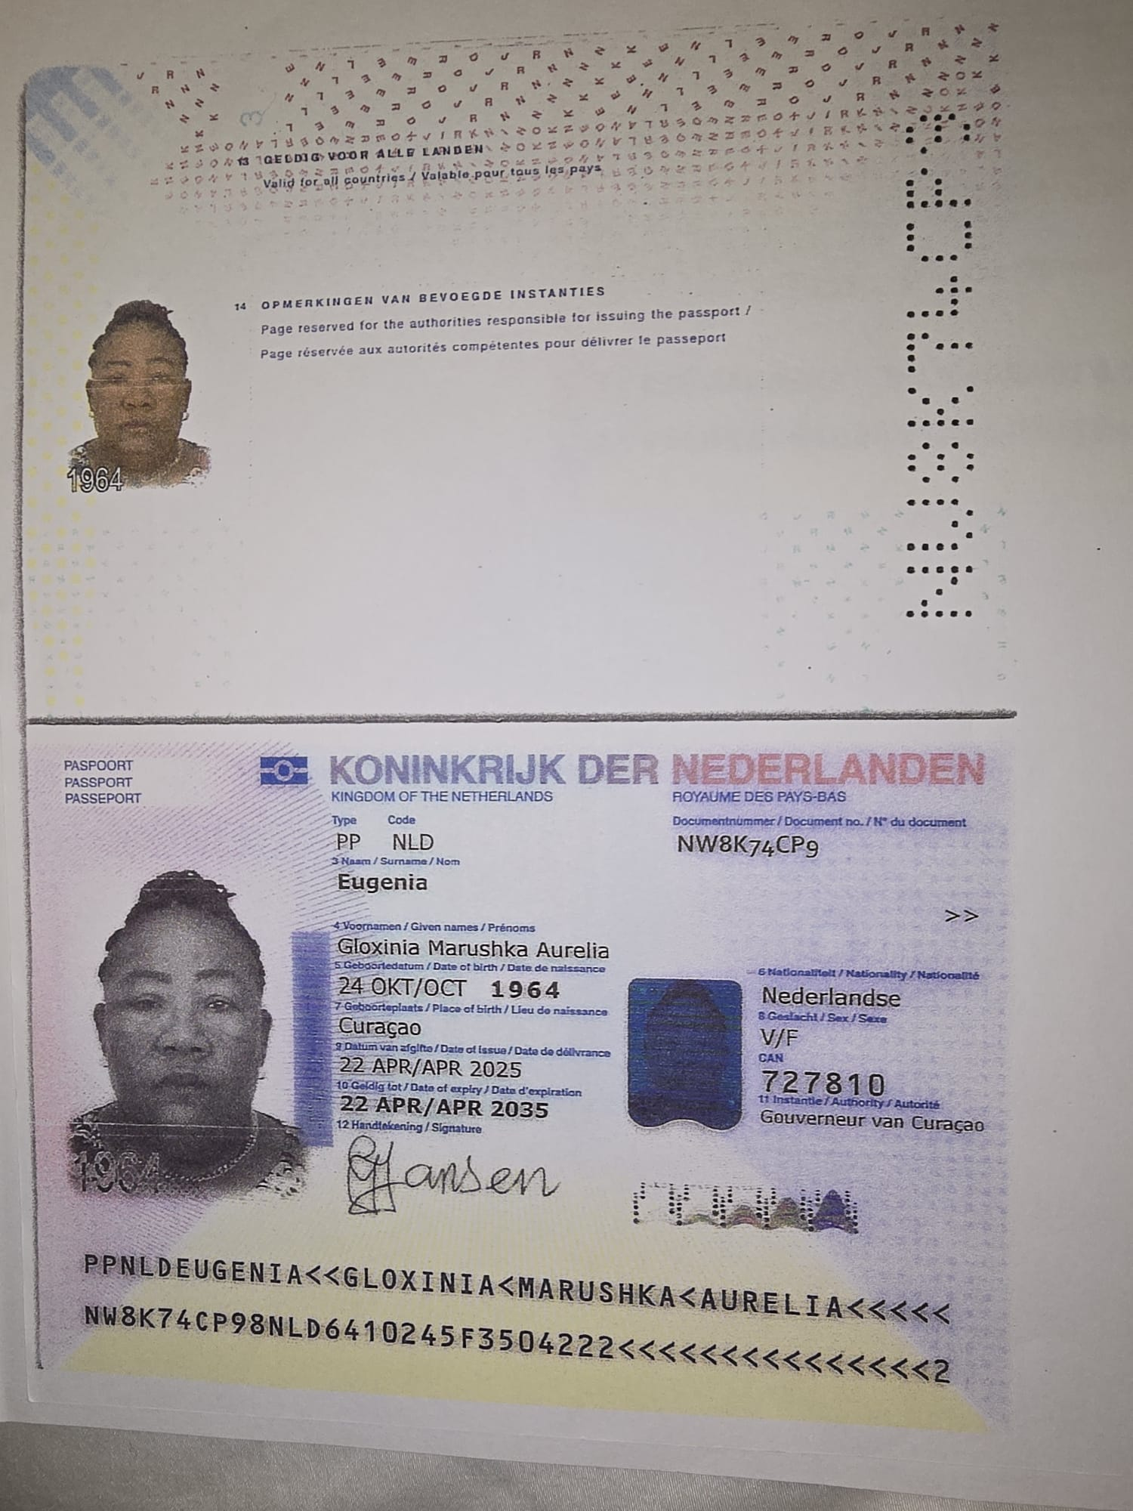
Nombre | Gloxinia
Nombre
Apellido | Eugenia
Apellido de casada
Género: .
Pasaporte | NW8K74CP9
Fecha de nacimiento | 24 de octubre 1964
Edad | 61
Estado civil
Dirección
Nacionalidad y domicilio: | Curazao, Paises bajos
Email: | big-mam1@hotmail.com
Teléfono | 59996723725
Profesión
RH
Seguro
Peso
Altura | 1.67
Idioma | papiamento, ingles, español
Estadia:

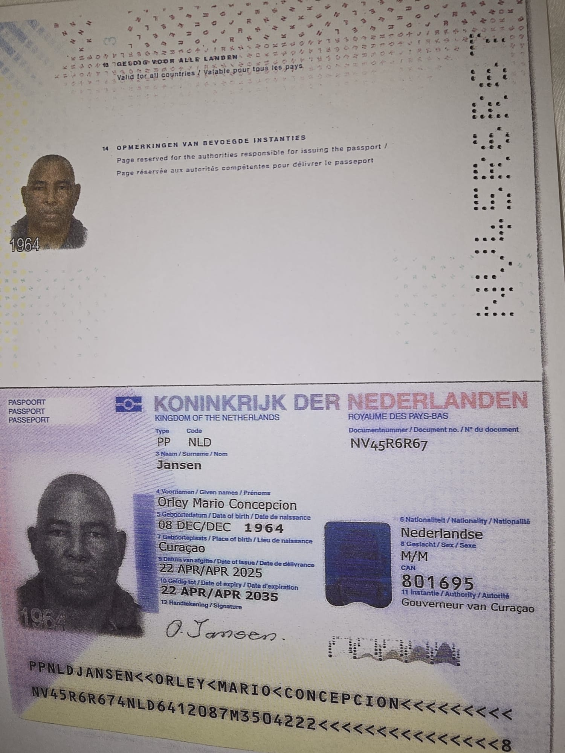
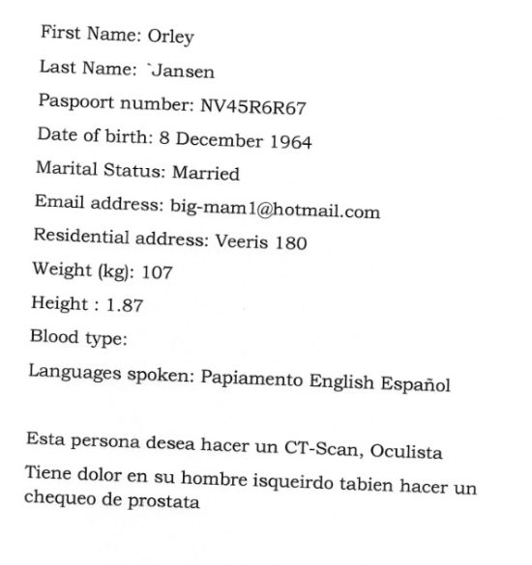
Nombre | Orley
Nombre | Mario Concepcion
Apellido | Jansen
Apellido de casada
Género: .
Pasaporte | NV45R6R67
Fecha de nacimiento | 8 de Diciembre 1964
Edad | 61
Estado civil
Dirección
Nacionalidad y domicilio: | Curazao, Paises bajos
Email: | big-mam1@hotmail.com
Teléfono | 59996723725
Profesión
RH
Seguro
Peso | 107
Altura | 1.87 M
Idioma | Papiamneto, ingles, español
Estadia:

PAGOS
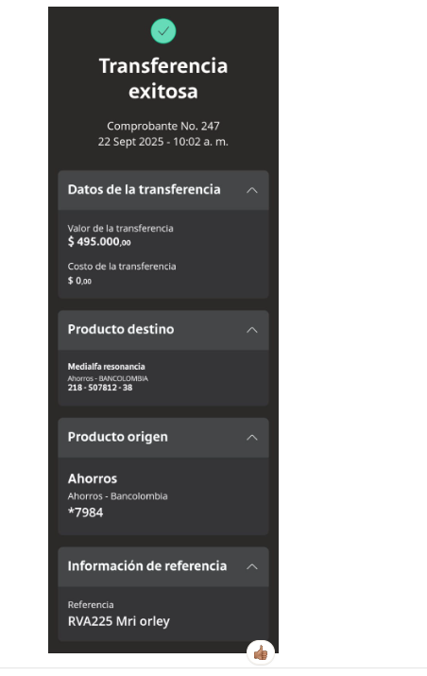
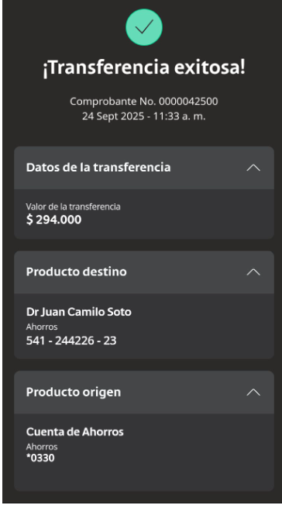
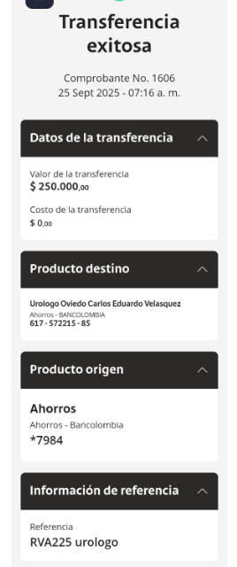
RESONANCIA | DR SOTO | UROLOGO

Confirmación de
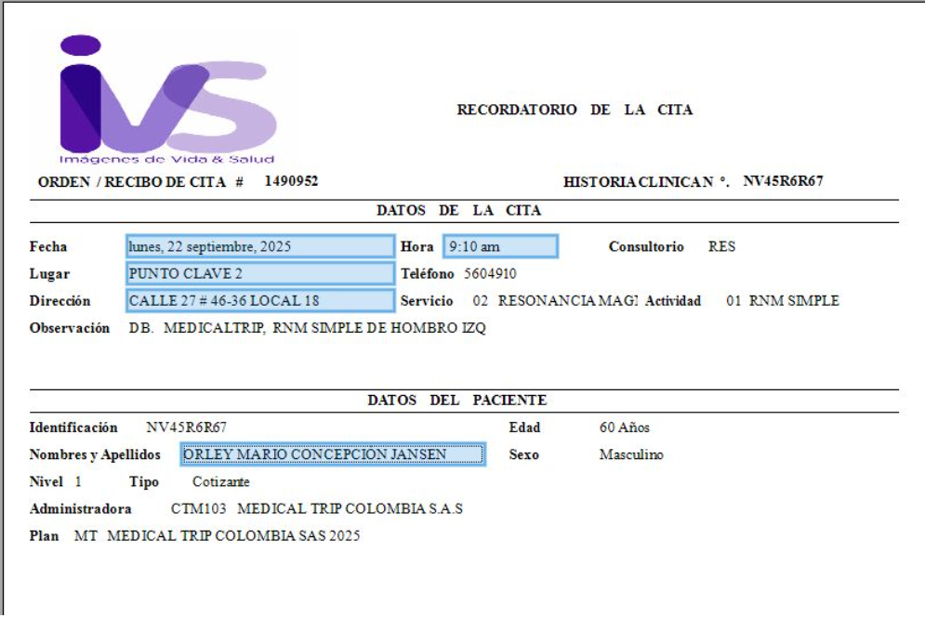
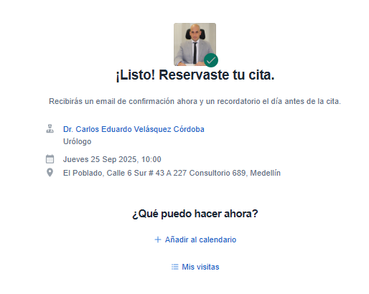
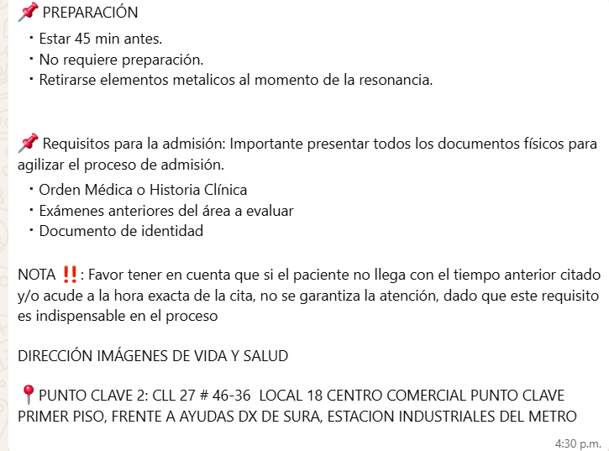
RESONANCIA DE HOMBRO IZQUIERDO SIMPLE

